Přihláška formace
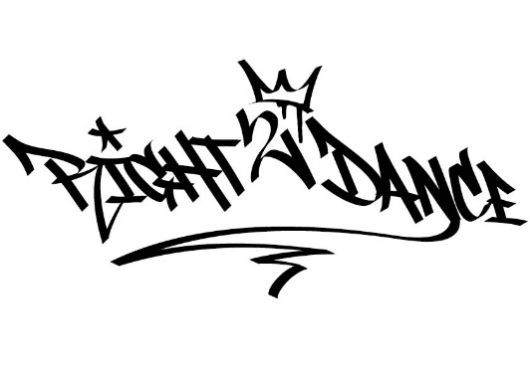 |  | Přihláška do soutěže
 |  | Registration for the competition
 |  | Right 2 Dance 2023
 |  | Nepostupová mezinárodní soutěž
 |  | 21.5.2023 Zoner Bobyhall, Brno
Návod k vyplnění: Vyplňte žlutě podbarvená pole, ostatní se určí automaticky
Instructions for filling in: Fill in the yellow colored fields, the others are determined automatically
Soutěžní disciplína: |  | kliknutím vyberte ze seznamu
Taneční skupina:
Název choreografie:
Choreograf:
Délka vystoupení:
Počet tančících: |  | 0 | Vyplňte seznam tančících, dopočte se samo
 |  |  | Fill out the list of dancers, count yourself
Seznam tančících |  | Vyplňte jména a data narození tančníků, věk se dopočte
 |  | Fill in the names and dates of dancers, age is calculated automatically
Č. | Příjmení | Jméno | Datum narození | Věk
1
2
3
4
5
6
7
8
9
10
11
12
13
14
15
16
17
18
19
20
21
22
23
24
25
26
27
28
29
30
31
32
33
34
35
36
37
38
39
40
41
42
43
44
45
46
47
48
49
50

Výše jmenovaní členové souboru startují v soutěži na vlastní nebezpečí.
Výše jmenovaní členové souboru souhlasí s natáčením a focením v průběhu soutěže.

